SMART-A
ALTERNATIF | C1 | C2 | C3 | C4 | C5 |  | KRITERIA | C1 | C2 | C3 | C4 | C5
A1 | 0.5 | 1 | 0.7 | 0.7 | 0.8 |  | BOBOT | 0.3 | 0.2 | 0.2 | 0.15 | 0.15
A2 | 0.8 | 0.7 | 1 | 0.5 | 1
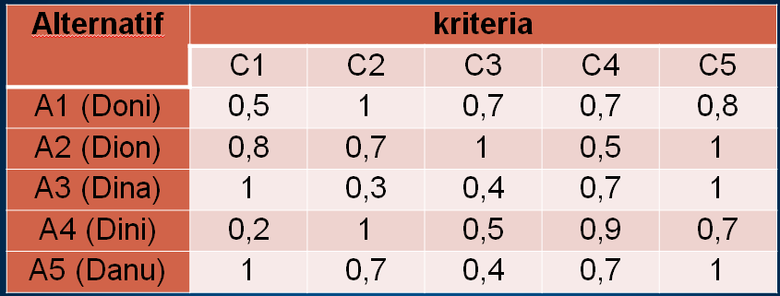
A3 | 1 | 0.3 | 0.4 | 0.7 | 1
A4 | 0.2 | 1 | 0.5 | 0.9 | 0.7
A5 | 1 | 0.7 | 0.4 | 0.7 | 1
 | Benefit | Benefit | Benefit | Cost | Cost
 | C1 | C2 | C3 | C4 | C5
A1 | 0.375 | 1.000 | 0.500 | 0.500 | 0.667 | Benefit
A2 | 0.750 | 0.571 | 1.000 | 1.000 | 0.000 | Benefit
A3 | 1.000 | 0.000 | 0.000 | 0.500 | 0.000 | Benefit
A4 | 0.000 | 1.000 | 0.167 | 0.000 | 1.000 | Cost
A5 | 1.000 | 0.571 | 0.000 | 0.500 | 0.000 | Cost
 | C1=((0,5-0,2)/1-0,2)) x 100% = 0,375 |  |  | C4(14) = ((0,9-0,7)/(0,9-0,5 )) x 100%=0,5
 | dst
 |  |  |  |  |  | TOTAL | RANKING
A1 | 0.1125 | 0.2 | 0.1 | 0.075 | 0.1 | 0.5875 | 2 | Pilihan
A2 | 0.225 | 0.11428571429 | 0.2 | 0.15 | 0 | 0.68928571429 | 1 | Pilihan
A3 | 0.3 | 0 | 0 | 0.075 | 0 | 0.375 | 5
A4 | 0 | 0.2 | 0.033333333333 | 0 | 0.15 | 0.38333333333 | 4
A5 | 0.3 | 0.11428571429 | 0 | 0.075 | 0 | 0.48928571429 | 3

